20161121
康翔:
 | 1.T2Plus: 設定EV -2時死機

FCWS | 1. Adaptive Thresholding: 在梯形ROI中,利用Otsu's Method求出的threshold與亮度Peak的關係,求出每個frame的二值化門檻值

 | a. 白天大太陽 b. 白天無陽光
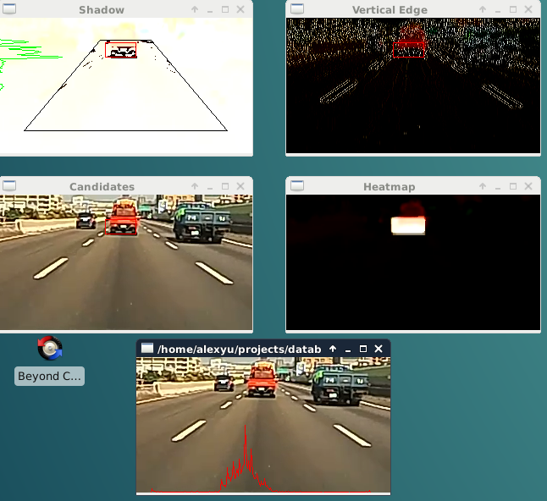
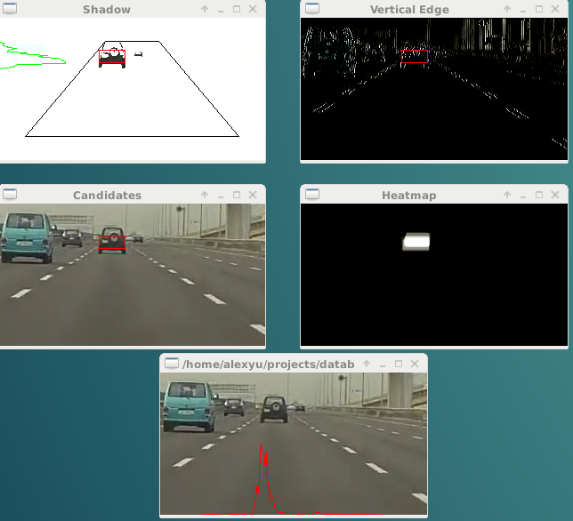

 | c. 傍晚微飄雨
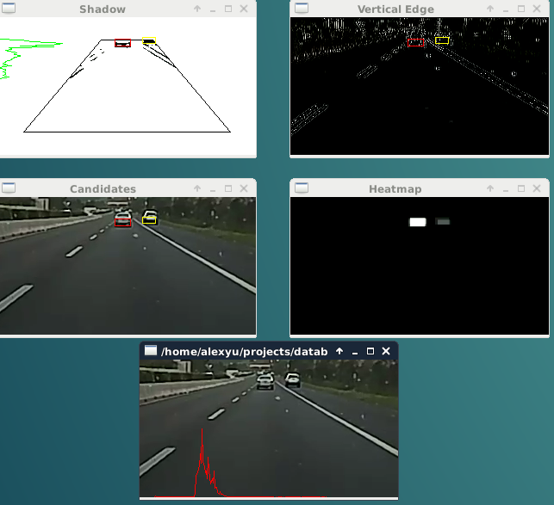

 | 2. 近處準確度提升, 但遠處誤判率仍高.

